信用交易
融资融券市场交易数据统计（20220907）

标的证券 | 融资融券余额（亿元） | 融资余额（亿元） | 融券余额（亿元） | 融资买入额（亿元） | 融资融券规模变化（亿元） | 融资余额增幅(‰) | 融券余额增幅(%)
统计数据 | 16,145.21 | 15,066.18 | 1,079.03 | 549.62 | 32.03 | 1.39 | 1.05
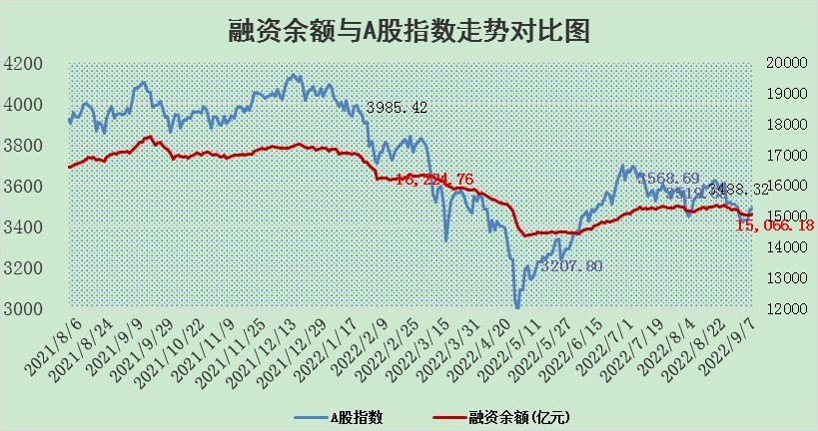

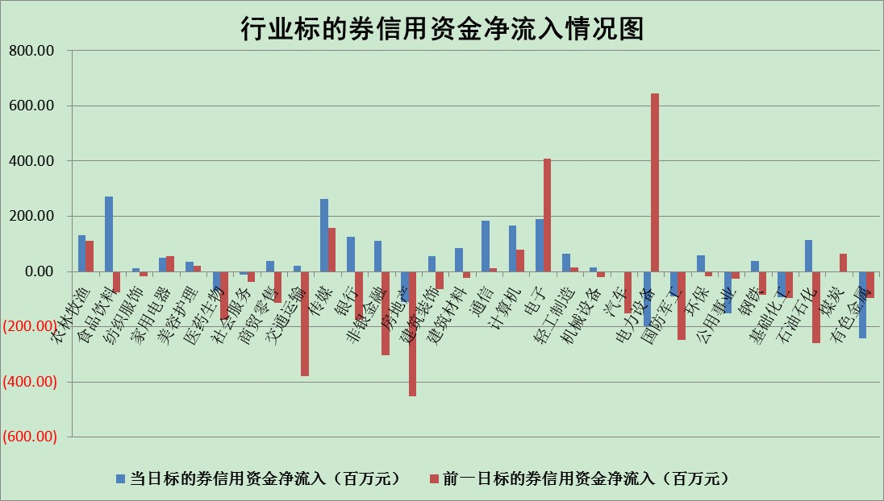

标的基金代码 | 标的基金简称 | 融资余额/市值(%) | 融资余额增幅(%) | 融资买入额/成交金额(%) | （融资余额净增额-融券余额净增额）/市值(‱) | 融券余额降幅(%) | ABS[（融资余额净增额-融券余额净增额）/市值净增额-1](%)
159902 | 华夏中小板ETF | 1.75 | -0.38 | 0.02 | 15.78 | 17.50 | 54.43
159915 | 易方达创业板ETF | 1.71 | -7.34 | 132336.54 | -14.03 | -0.84 | 113.99
159919 | 嘉实沪深300ETF | 5.33 | -0.15 | 0.24 | -0.88 | -0.61 | 106.04
159920 | 华夏恒生ETF | 110.24 | 0.12 | 8.16 | 13.24 | 0.82 | 115.92
159922 | 嘉实中证500ETF | 0.45 | 1.46 | 293.20 | 0.30 | -0.04 | 99.15
159925 | 南方沪深300ETF | 0.02 | -0.36 | 0.00 | -0.01 | 0.00 | 100.00
159928 | 消费ETF | 1.06 | 1.05 | 6.15 | 0.19 | -12.95 | 100.14
159934 | 易方达黄金ETF | 455.58 | 0.07 | 15.96 | 31.00 | 0.00 | 148.11
159939 | 全指信息技术ETF | 0.66 | -3.46 | 63.03 | -2.36 | 0.00 | 101.85
159940 | 全指金融地产ETF | 0.30 | 0.00 | 0.00 | 0.00 | 0.00 | 100.00
159995 | 半导体芯片ETF | 1.74 | -2.59 | 211.30 | -5.12 | -2.67 | 102.73
159997 | 天弘中证电子ETF | 2.39 | 1.21 | 8.78 | 2.77 | -1.04 | 97.32
159998 | 天弘中证计算机主题ETF | 0.17 | -7.76 | 0.09 | -1.47 | 0.00 | 102.78
510050 | 华夏上证50ETF | 10.91 | 0.58 | 234.98 | 6.55 | 2.51 | 90.79
510180 | 华安上证180ETF | 0.48 | -0.15 | 2.31 | 0.04 | 13.06 | 101.40
510880 | 华泰柏瑞红利ETF | 0.17 | -6.98 | 0.31 | -1.37 | -0.92 | 98.61
510900 | 易方达恒生H股ETF | 152.15 | -0.07 | 9.39 | -10.92 | 0.00 | 71.69
511010 | 5年期国债ETF | 0.00 | 0.00 | 0.00 | 0.00 | 0.00 | 100.00
511380 | 可转债及可交换债券ETF | 29.60 | -0.02 | 1.55 | -0.55 | 0.00 | 101.15
512000 | 全指证券ETF | 7.00 | 5.48 | 36.88 | 36.45 | 0.14 | 884.65
512010 | 沪深300医药卫生ETF | 5.44 | 0.12 | 33.25 | 0.70 | 0.19 | 98.03
512070 | 沪深300非银ETF | 2.47 | 1.25 | 21.85 | 3.31 | 3.78 | 103.59
512400 | 南方中证申万有色金属ETF | 1.11 | -2.89 | 0.44 | -0.85 | 3.13 | 100.61
512580 | 广发中证环保产业ETF | 0.65 | 12.37 | 0.49 | 6.57 | -1.34 | 94.17
512660 | 国泰中证军工ETF | 2.61 | -3.28 | 18.20 | -11.01 | -3.40 | 170.27
512800 | 华宝中证银行ETF | 12.71 | 0.55 | 4.67 | 8.64 | 20.07 | 113.70
512980 | 广发中证传媒ETF | 1.71 | 4.82 | 604.12 | 8.10 | 9.86 | 103.03
515030 | 华夏中证新能源汽车ETF | 1.55 | -3.16 | 24.27 | -5.28 | -1.70 | 103.09
515050 | 华夏中证5G通信主题ETF | 1.51 | -0.25 | 151.23 | -0.09 | 6.47 | 100.13
515070 | 华夏中证人工智能ETF | 1.40 | -0.74 | 0.15 | -1.05 | 0.00 | 101.87
标的股票比较指标 |  | 融资余额/流通A股市值(%) | 融资余额增幅(%) | 融资买入额/成交金额(%) | （融资余额净增额-融券余额净增额）/流通A股市值(‱) | 融券余额降幅(%) | ABS[（融资余额净增额-融券余额净增额）/流通A股市值净增额-1](%)
前十名标的个股 |  | 众应互联 | 朗特智能 | 鄂武商A | 富通鑫茂 | 国风塑业 | 首航高科
 |  | 数知科技 | 富通鑫茂 | 农业银行 | 朗特智能 | 凤凰股份 | 金域医学
 |  | 丹邦科技 | 中国天楹 | 中国银行 | 波导股份 | 昂立教育 | 昊华能源
 |  | 易见股份 | 巨星科技 | 长信科技 | 沪硅产业-U | 嘉必优 | 驰宏锌锗
 |  | 聚龙股份 | 科士达 | 中国天楹 | 中国天楹 | 顺灏股份 | 新易盛
 |  | 绿庭投资 | 安集科技 | 上海九百 | 通宇通讯 | 江苏阳光 | 科力远
 |  | 西水股份 | 泸天化 | 贵阳银行 | 大叶股份 | 时代出版 | 迪安诊断
 |  | 仁东控股 | 三友医疗 | 信立泰 | 宝鹰股份 | 德尔未来 | 广联航空
 |  | 数码科技 | 绿的谐波 | 莫高股份 | 亿晶光电 | 仲景食品 | 登海种业
 |  | 中体产业 | 步科股份 | 华菱钢铁 | 豫光金铅 | 合肥百货 | 扬杰科技
后十名标的个股 |  | 广田集团 | 漳泽电力 | 广田集团 | 漳泽电力 | 创力集团 | 航天发展
 |  | 延安必康 | 七一二 | 延安必康 | 创力集团 | 报喜鸟 | 天津磁卡
 |  | 曙光股份 | 滨江集团 | 曙光股份 | 吉电股份 | 乐凯胶片 | 上海机场
 |  | 龙净环保 | 中国汽研 | 龙净环保 | 亚通股份 | 国中水务 | 招商南油
 |  | 中嘉博创 | 亚太药业 | 中嘉博创 | 光大嘉宝 | 天虹股份 | 中航电子
 |  | 泰禾集团 | 法拉电子 | 泰禾集团 | 亚太药业 | 片仔癀 | 亿利洁能
 |  | 苏宁易购 | 亚星客车 | 苏宁易购 | 东方锆业 | 栖霞建设 | 多氟多
 |  | 中信国安 | 光大嘉宝 | 中信国安 | 栖霞建设 | 铜峰电子 | 沪硅产业-U
 |  | 台海核电 | 聚辰股份 | 台海核电 | 首航高科 | 中国电建 | 华设集团
 |  | 当代文体 | 创力集团 | 当代文体 | 新疆众和 | 四川美丰 | 远望谷
说明：1.以上普通交易数据和信用交易数据皆以交易日收盘后数据为基准；2.上述标的证券总数据只计算标的证券市场总数据，不包括从标的证券中调出去标的证券数据，所以与交易所公布的总值略有不同； 3.上述行业采用申万一级行业分类；4.以上标的基金和标的个股中比较的6个指标值中：前5个（从左至右）为正向指标，值越大排名越靠前；第6个为逆向指标，值越小，排名越靠前；5.第6个指标中ABS[]表示求绝对值，其主要用于考量信用资金相对净流入对股价相对净变化的贡献程度；6.数据来源：wind，交易所。

